Inspector UAT Test
Project Name | Home Inspection and Development System
Module Name | FN-HIDS-01 เข้าสู่ระบบ
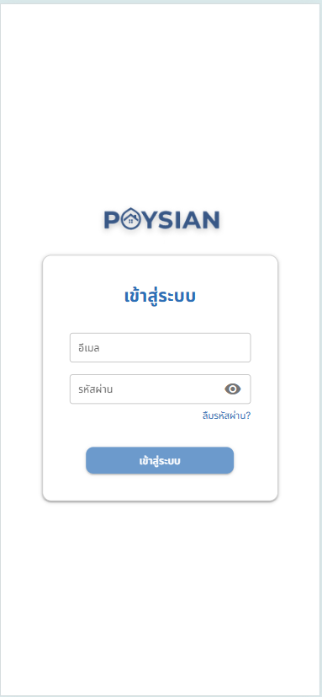
Test Scenario ID | Test Scenario Description | Test Case ID | Test Case Description | Test Step | Pre-Condition | Test Data | Post-Condition | Expected Result | Test Result | Remark | Defect No
TS-HIDS-01-01 | ตรวจสอบการเข้าใช้งานระบบ HIDS | TC-Login-01 | ตรวจสอบการกรอกข้อมูลช่อง Email และ Password | 1. กรอก Email และ Password 2. กดปุ่ม "เข้าใช้งานระบบ" | ผู้ใช้จะต้องเข้าสู่หน้าระบบ ใน web browser ด้วย url | Username: "1" Password: "1" | หาก Email , Password ถูกต้อง ระบบต้องเข้าสู่หน้าจอหลักแสดง Inspector Dashboard | สามารถเข้าใช้งานได้ | Pass | - | -
TS-HIDS-01-02 | ตรวจสอบการไม่กรอก Email หรือ Password | TC-Login-02 | ตรวจสอบการไม่กรอก Email หรือ Password | 1. ไม่กรอก Email หรือ Password 2. กดปุ่ม "เข้าใช้งานระบบ" | ผู้ใช้จะต้องเข้าสู่หน้าระบบ ใน web browser ด้วย url | Username: (NULL) Password: "1" | ระบบขึ้นข้อความแจ้งเตือน "Email หรือ Password ไม่ถูกต้อง" | ไม่สามารถเข้าใช้งานได้ | Pass | - | -
TS-HIDS-01-03 | ตรวจสอบการกรอก Email Password ไม่ถูกต้อง | TC-Login-02 | ตรวจสอบการกรอกข้อมูลไม่ถูกต้อง | 1. กรอก Email และ Password ไม่ถูกต้อง 2. กดปุ่ม "เข้าใช้งานระบบ" | ผู้ใช้จะต้องเข้าสู่หน้าระบบ ใน web browser ด้วย url | Username: "100" Password: "1000" | ระบบขึ้นข้อความแจ้งเตือน "Email หรือ Password ไม่ถูกต้อง" | ไม่สามารถเข้าใช้งานได้ | Pass

Project Name | Home Inspection and Development System
Module Name | FN-HIDS-02 หน้าจอหลักการตรวจบ้าน
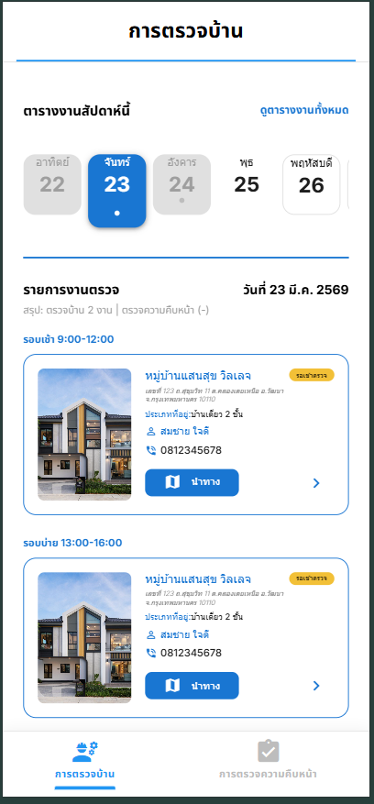
Test Scenario ID | Test Scenario Description | Test Case ID | Test Case Description | Test Step | Pre-Condition | Test Data | Post-Condition | Expected Result | Test Result | Remark | Defect No
TS-HIDS-02-01 | ตรวจสอบการทำงานของปุ่ม | TC-INSM-02-01-01 | ตรวจสอบการทำงานของลิ้งก์ข้อความ "ดูตารางงานทั้งหมด" ที่มุมขวาบน | 1.เข้าสู่หน้าจอ "การตรวจบ้าน" 2.กดปุ่ม "ดูตารางงานทั้งหมด" ที่มุมขวาบน | ผู้ใช้จะต้องเข้าสู่หน้าจอหลักการตรวจบ้าน | - | หากปุ่มทำงานถูกต้อง เมื่อคลิกแล้วระบบต้องแสดง ปฏิทินรายเดือนอย่างถูกต้อง | ระบบต้องแสดง ปฏิทินรายเดือนอย่างถูกต้อง | Pass | - | -
 |  | TC-INSM-02-01-02 | ตรวจสอบการทำงเานของปุ่มเลือกวันที่ในแถบสัปดาห์ | 1. วิศวกรเข้าสู่ระบบและอยู่ที่ "หน้าจอหลักการตรวจบ้าน" 2. กดเลือกวันที่อื่นๆ (เช่น อังคาร 24) ในแถบปฏิทินด้านบน | ผู้ใช้จะต้องเข้าสู่หน้าจอหลักการตรวจบ้าน | - | หากปุ่มทำงานถูกต้อง เมื่อคลิกแล้วระบบไฮไลท์วันที่เลือก และอัปเดตรายการงานด้านล่างให้เป็นของ วันที่ 24 มี.ค. 2569 | ระบบไฮไลท์วันที่เลือก และอัปเดตรายการงานด้านล่างให้เป็นของ วันที่ 24 มี.ค. 2569 | Pass | - | -
 |  | TC-INSM-02-01-03 | ตรวจสอบการทำงานของปุุ่มรายละอียดงาน ' > ' | 1. วิศวกรเข้าสู่ระบบและอยู่ที่ "หน้าจอหลัก" 2. กดไอคอน > หรือกดบนการ์ดงานที่ต้องการตรวจ | ผู้ใช้จะต้องเข้าสู่หน้าจอหลักการตรวจบ้าน | - | หากปุ่มทำงานถูกต้อง ระบบนำทางเข้าสู่หน้า รายละเอียดข้อมูลบ้าน (Job Detail) | ระบบนำทางเข้าสู่หน้า รายละเอียดข้อมูลบ้าน (Job Detail) | Pass | - | -
 |  | TC-INSM-02-01-04 | ตรวจสอบการทำงานของปุ่ม “ นำทาง” | 1. วิศวกรเข้าสู่ระบบและอยู่ที่ "หน้าจอหลัก" 2. กดปุ่ม "นำทาง" (ไอคอนแผนที่) บนการ์ดงาน | ผู้ใช้จะต้องเข้าสู่หน้าจอหลักการตรวจบ้าน | หมู่บ้านแสนสุข วิลเลจ' | หากปุ่มทำงานถูกต้อง ระบบเปิดแอปพลิเคชัน Google Maps และปักหมุดที่ตั้งของหมู่บ้านได้ถูกต้อง | ระบบเปิดแอปพลิเคชัน Google Maps และปักหมุดที่ตั้งของหมู่บ้านได้ถูกต้อง | Pass | - | -
 |  | TC-INSM-02-01-05 | ตรวจสอบการทำงานของเมนูด้านล่าง | 1. วิศวกรเข้าสู่ระบบและอยู่ที่ "หน้าจอหลัก" 2. กดเมนู "การตรวจความคืบหน้า" ที่แถบเมนูด้านล่าง | ผู้ใช้จะต้องเข้าสู่หน้าจอหลักการตรวจบ้าน | - | หากปุ่มทำงานถูกต้อง ระบบสลับหน้าจอไปยังส่วนของ การตรวจความคืบหน้า และไอคอนเมนูเปลี่ยนสถานะเป็นสี Active | ระบบสลับหน้าจอไปยังส่วนของ การตรวจความคืบหน้า และไอคอนเมนูเปลี่ยนสถานะเป็นสี Active | Fail | ยังทำไม่เสร็จ | -
TS-HIDS-02-02 | ตรวจสอบการแสดงผล | TC-INSM-02-02-01 | ตรวจสอบการแสดงผล Header Bar | 1. สังเกตส่วนบนสุดของหน้าจอ | ผู้ใช้จะต้องเข้าสู่หน้าจอหลักการตรวจบ้าน | - | หากการแสดงผลถูกต้องระบบต้องแสดง Hadebar 'ข้อมูลการตรวจบ้าน' | ระบบแสดงข้อความ 'ข้อมูลการตรวจบ้าน' จัดวางอยู่กึ่งกลาง และ Font อ่านง่ายชัดเจน | Pass | - | -
 |  | TC-INSM-02-02-02 | ตรวจสอบการแสดงผลในช่อง 'ตารางงานสัปดาห์นี้ หรือ ตารางงานเดือนนี้' | 1. สังเกตแถบปฏิทินรายสัปดาห์ 1. สังเกตแถบปฏิทินรายเดือน | ผู้ใช้จะต้องเข้าสู่หน้าจอหลักการตรวจบ้าน | - | หากการแสดงผลถูกต้องระบบต้องแสดง 'ตารางงานสัปดาห์นี้ หรือ ตารางงานเดือนนี้' | ระบบแสดง 'ตารางงานสัปดาห์นี้ หรือ ตารางงานเดือนนี้' | Pass | - | -
 |  | TC-INSM-02-02-03 | ตรวจสอบการแสดงผลของสีสถานะวันที่ (Calendar Color) | 1. สังเกตแถบปฏิทินรายสัปดาห์ 2. เทียบสีของวันที่ปัจจุบันม อดีต และอนาคต | ผู้ใช้จะต้องเข้าสู่หน้าจอหลักการตรวจบ้าน | - | วันปัจจุบัน: สีน้ำเงิน วันที่ผ่านมาแล้ว: สีเทา วันที่ยังไม่ถึง: สีขาว | วันปัจจุบัน: สีน้ำเงิน วันที่ผ่านมาแล้ว: สีเทา วันที่ยังไม่ถึง: สีขาว | Pass | - | -
 |  | TC-INSM-02-02-04 | ตรวจสอบการแสดงผลสรุปจำนวนงาน | 1. สังเกตข้อความใต้หัวข้อ 'รายการงานตรวจ' และสรุปงาน | ผู้ใช้จะต้องเข้าสู่หน้าจอหลักการตรวจบ้าน | - | ระบบต้องแสดงวันที่ปัจจุบัน พร้อมสรุปจำนวนงาน (เช่น ตรวจบ้าน 2 งาน) ได้ถูกต้อง | ระบบต้องแสดงวันที่ปัจจุบัน พร้อมสรุปจำนวนงาน (เช่น ตรวจบ้าน 2 งาน) ได้ถูกต้อง | Pass | - | -
 |  | TC-INSM-02-02-05 | ตรวจสอบการแสดงผลรายละเอียดของบ้านในช่อง 'รายงานตรวจ' | 1. สังเกตข้อมูลในการ์ดงาน (Job Card) | ผู้ใช้จะต้องเข้าสู่หน้าจอหลักการตรวจบ้าน | - | หากการแสดงผลถูกต้องการ์ดงานแสดงข้อมูลครบถ้วน: รูปภาพบ้าน, ชื่อหมู่บ้าน, ที่อยู่, ชื่อลูกค้า, เบอร์โทร และปุ่มนำทาง | การ์ดงานแสดงข้อมูลครบถ้วน: รูปภาพบ้าน, ชื่อหมู่บ้าน, ที่อยู่, ชื่อลูกค้า, เบอร์โทร และปุ่มนำทาง | Pass | - | -
 |  | TC-HIDS-02-02-06 | ตรวจสอบการแสดงผลรูปภาพประกอบ | 1. สังเกตภาพ Thumbnail ของบ้านแต่ละหลัง | ผู้ใช้จะต้องเข้าสู่หน้าจอหลักการตรวจบ้าน | - | รูปภาพต้องแสดงผลเต็มกรอบ ไม่บิดเบี้ยว และตรงกับที่ตั้งหมู่บ้าน | รูปภาพต้องแสดงผลเต็มกรอบ ไม่บิดเบี้ยว และตรงกับที่ตั้งหมู่บ้าน | Pass | - | -
 |  | TC-HIDS-02-02-07 | ตรวจสอบการแสดงผลเวลางาน | 1. สังเกตรอบเวลาตรวจ (เช้า/บ่าย) | ผู้ใช้จะต้องเข้าสู่หน้าจอหลักการตรวจบ้าน | - | ระบบแยกหมวดงานชัดเจนตามรอบเวลา "9:00-12:00" และ "13:00-18:00" | ระบบแยกหมวดงานชัดเจนตามรอบเวลา "9:00-12:00" และ "13:00-18:00" | Pass | - | -

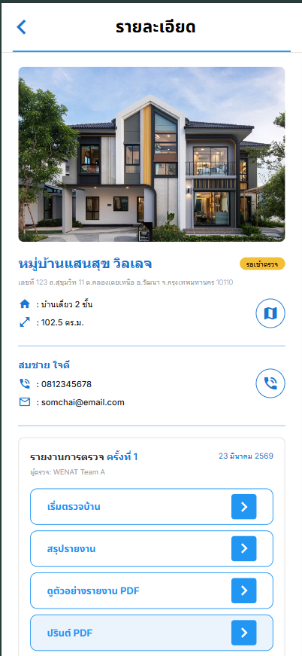
Project Name | Home Inspection and Development System
Module Name | FN-HIDS-03 ข้อมูลการตรวจบ้าน

Test Scenario ID | Test Scenario Description | Test Case ID | Test Case Description | Test Step | Pre-Condition | Test Data | Post-Condition | Expected Result | Test Result | Remark | Defect No
TS-HIDS-03-01 | ตรวจสอบการทำงานของปุ่ม | TC-HIDS-03-01-01 | ตรวจสอบการทำงานของปุ่มย้อนกลับ “< ” | 1.กดเข้ามาในหน้าแสดงรายละเอียดการ์ดงานที่ต้องตรวจ 2. กดปุ่ม " < " บริเวณมุมซ้ายบน | ผู้ใช้จะต้องเข้าสู่หน้าจอข้อมูลการตรวจบ้าน | - | หากปุ่มทำงานถูกต้อง เมื่อคลิกแล้วระบบต้องกลับไปยัง 'หน้าจอหลักการตรวจบ้าน' | ระบบต้องกลับไปยัง 'หน้าจอหลักการตรวจบ้าน' | Pass | - | -
 |  | TC-HIDS-03-01-02 | ตรวจสอบการทำงานของปุ่ม “นำทาง” | 1. กดเข้ามาในหน้าแสดงรายละเอียดการ์ดงานที่ต้องตรวจ 2. กดปุ่ม "นำทาง" (สีน้ำเงินขาว) ในช่องรายละเอียด | ผู้ใช้จะต้องเข้าสู่หน้าจอข้อมูลการตรวจบ้าน | ชื่อโครงการ : 'หมู่บ้านแสนสุข วิลเลจ' | หากปุ่มทำงานถูกต้อง ระบบเปิดแอปพลิเคชัน Google Maps และปักหมุดที่ตั้งของหมู่บ้านได้ถูกต้อง | ระบบเปิดแอปพลิเคชัน Google Maps และปักหมุดที่ตั้งของหมู่บ้านได้ถูกต้อง | Pass | - | -
 |  | TC-HIDS-03-01-03 | ตรวจสอบการทำงานของปุ่ม “โทร” | 1. กดเข้ามาในหน้าแสดงรายละเอียดการ์ดงานที่ต้องตรวจ 2. กดปุ่ม "โทรออก" (สีน้ำเงิน) | ผู้ใช้จะต้องเข้าสู่หน้าจอข้อมูลการตรวจบ้าน | เบอร์ : "0812345678" | หากปุ่มทำงานถูกต้อง ระบบสามารถกดที่เบอร์โทรเพื่อโทรออกได้ทันที | ระบบสามารถกดที่เบอร์โทรเพื่อโทรออกได้ทันที | Pass | - | -
 |  | TC-HIDS-03-01-04 | ตรวจสอบการทำงานของปุ่ม “เริ่มตรวจบ้าน” | 1. กดเข้ามาในหน้าแสดงรายละเอียดการ์ดงานที่ต้องตรวจ 2. กดปุ่ม "เริ่มตรวจบ้าน" | ผู้ใช้จะต้องเข้าสู่หน้าจอข้อมูลการตรวจบ้าน | - | หากปุ่มทำงานถูกต้อง ระบบต้องเปิดหน้า 'การตรวจบ้าน' | ระบบต้องเปิดหน้า 'การตรวจบ้าน' | Pass | - | -
 |  | TC-HIDS-03-01-05 | ตรวจสอบการทำงานของปุ่ม “ดูตัวอย่างรายงาน PDF” | 1. กดเข้ามาในหน้าแสดงรายละเอียดการ์ดงานที่ต้องตรวจ 2. กดปุ่ม "ดูตัวอย่างรายงาน PDF" | ผู้ใช้จะต้องเข้าสู่หน้าจอข้อมูลการตรวจบ้าน | - | หากปุ่มทำงานถูกต้อง ระบบต้องไปยังหน้า 'ดูตัวอย่างรายงาน Defect' | ระบบต้องไปยังหน้า 'ดูตัวอย่างรายงาน Defect' | Pass | - | -
 |  | TC-HIDS-03-01-06 | ตรวจสอบการทำงานของปุ่ม “ปริ้นต์ PDF” | 1. กดเข้ามาในหน้าแสดงรายละเอียดการ์ดงานที่ต้องตรวจ 2. กดปุ่ม "ปริ้นต์ PDF" | ผู้ใช้จะต้องเข้าสู่หน้าจอข้อมูลการตรวจบ้าน | - | หากปุ่มทำงานถูกต้อง ระบบต้องไปยังหน้า 'Print PDF' | ระบบต้องไปยังหน้า 'Print PDF' | Pass | - | -
 |  | TC-HIDS-03-01-07 | ตรวจสอบการทำงานของปุ่ม “สรุปรายงาน” | 1. กดเข้ามาในหน้าแสดงรายละเอียดการ์ดงานที่ต้องตรวจ 2. กดปุ่ม "สรุปรายงาน" | ผู้ใช้จะต้องเข้าสู่หน้าจอข้อมูลการตรวจบ้าน | - | หากปุ่มทำงานถูกต้อง ระบบต้องไปยังหน้า 'สรุปรายงาน' | ระบบต้องไปยังหน้า 'สรุปรายงาน' | Pass | - | -
 |  | TC-HIDS-03-01-08 | ตรวจสอบการทำงานของปุ่ม “ส่งอนุมัติการตรวจ” | 1. กดเข้ามาในหน้าแสดงรายละเอียดการ์ดงานที่ต้องตรวจ 2. กดปุ่ม "ส่งอนุมัติการตรวจ" 3. หากยังตรวจไม่เสร็จจะยังไม่สามารถกดได้ | ผู้ใช้จะต้องเข้าสู่หน้าจอข้อมูลการตรวจบ้าน | - | หากปุ่มทำงานถูกต้อง ระบบจะไม่สามรถกด 'ส่งอนุมัติการตรวจ' ได้หากยังตรวจไม่เสร็จ | ระบบจะไม่สามรถกด 'ส่งอนุมัติการตรวจ' ได้ | Pass | - | -
TS-HIDS-03-02 | ตรวจสอบการแสดงผล | TC-HIDS-03-02-1 | ตรวจสอบการแสดงผล Header Bar | 1. สังเกตส่วนบนสุดของหน้าจอ | ผู้ใช้จะต้องเข้าสู่หน้าจอข้อมูลการตรวจบ้าน | "รายละเอียด" | หากการแสดงผลถูกต้องระบบต้องแสดง Hadebar 'ข้อมูลการตรวจบ้าน' | หากการแสดงผลถูกต้องระบบต้องแสดง Hadebar 'ข้อมูลการตรวจบ้าน' | Pass | - | -
 |  | TC-HIDS-03-02-2 | ตรวจสอบการแสดงผลรูปภาพประกอบ | 1. สังเกตภาพ Thumbnail ของบ้านแต่ละหลัง | ผู้ใช้จะต้องเข้าสู่หน้าจอข้อมูลการตรวจบ้าน | - | รูปภาพต้องแสดงผลเต็มกรอบ ไม่บิดเบี้ยว และตรงกับที่ตั้งหมู่บ้าน | รูปภาพต้องแสดงผลเต็มกรอบ ไม่บิดเบี้ยว และตรงกับที่ตั้งหมู่บ้าน | Pass | - | -
 |  | TC-HIDS-03-02-3 | ตรวจสอบการแสดงผลรายละเอียดของบ้าน และลูกค้า | 1. สังเกตข้อมูลรายละเอียดของบ้าน และลูกค้า | ผู้ใช้จะต้องเข้าสู่หน้าจอข้อมูลการตรวจบ้าน | - | แสดงข้อมูลครบถ้วน: รูปภาพ, ชื่อหมู่บ้าน, ที่อยู่, พื้นที่บ้าน, ชื่อลูกค้า, เบอร์โทร และ อีเมลลูกค้า | แสดงข้อมูลครบถ้วน: รูปภาพ, ชื่อหมู่บ้าน, ที่อยู่, พื้นที่บ้าน, ชื่อลูกค้า, เบอร์โทร และ อีเมลลูกค้า | Pass | - | -
 |  | TC-HIDS-03-02-4 | ตรวจสอบการแสดงผลรายละเอียดของบ้านในช่อง 'รายงานตรวจ ครั้งที่ 1' | 1. สังเกตรายละเอียดของการตรวจครั้งที่ 1 | ผู้ใช้จะต้องเข้าสู่หน้าจอข้อมูลการตรวจบ้าน | - | แสดงชื่อผู้ตรวจ , วันที่ และปุ่มคำสั่งทั้ง 4 ครบถ้วน | แสดงชื่อผู้ตรวจ , วันที่ และปุ่มคำสั่งทั้ง 4 ครบถ้วน | Pass | - | -
 |  | TC-HIDS-03-02-5 | ตรวจสอบการแสดงผลสถานะงาน | 1. สังเกต icon สถานะงาน 2. เปรียบเทียบสีของสถานะงาน | ผู้ใช้จะต้องเข้าสู่หน้าจอข้อมูลการตรวจบ้าน | - | รอดำเนินงาน : สีเหลือง ดำเนินงานเสร็จสิ้น : สีเขียว | รอดำเนินงาน : สีเหลือง ดำเนินงานเสร็จสิ้น : สีเขียว | Pass | - | -

Project Name | Home Inspection and Development System
Module Name | FN-HIDS-04 การตรวจบ้าน
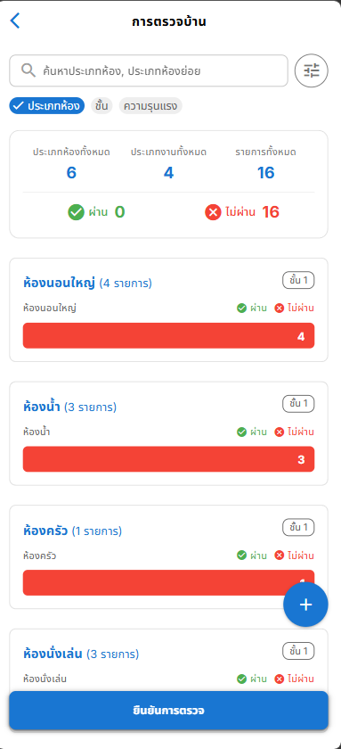
Test Scenario ID | Test Scenario Description | Test Case ID | Test Case Description | Test Step | Pre-Condition | Test Data | Post-Condition | Expected Result | Test Result | Remark | Defect No
TS-HIDS-04-01 | ตรวจสอบการกรอกข้อมูล | TC-HIDS-04-01-01 | ตรวจสอบการกรอกข้อมูลช่องค้นหา โดยเมื่อกรอกข้อมูลระบบจะต้องสามารถกรองผลลัพธ์ให้ตรงกับคําค้น | 1. เปิดหน้าจอ "การตรวจบ้าน" 2. กดช่อง Text Input ค้นหาประเภทห้อง,ห้องย่อย 3. กรอกข้อมูล "ห้องน้ำ" | ผู้ใช้จะต้องเข้าสู่หน้าจอข้อมูลการตรวจบ้านและ กดปุ่ม "เริ่มตรวจบ้าน" | ประเภทห้อง: ห้องน้ำ | ระบบแสดงข้อมูล Defect ประเภท ห้องน้ำ | แสดงข้อมูล Defect ประเภท ห้องน้ำ | Pass | - | -
TS-HIDS-04-02 | ตรวจสอบการทำงานของปุ่ม | TC-HIDS-04-02-01 | ตรวจสอบการทำงานของปุ่ม “< (ย้อนกลับ)” ที่บริเวณ Head bar | 1. เปิดหน้าจอ "การตรวจบ้าน" 2. กดปุ่ม icon "< (ย้อนกลับ)" ที่บริเวณ Head bar | ผู้ใช้จะต้องเข้าสู่หน้าจอข้อมูลการตรวจบ้าน | - | หากปุ่มทำงานถูกต้อง เมื่อคลิกแล้วระบบต้องกลับไปยัง 'หน้าจอข้อมูลการตรวจบ้าน' | กลับไปยัง 'หน้าจอข้อมูลการตรวจบ้าน' | Pass | - | -
 |  | TC-HIDS-04-02-02 | ตรวจสอบการทำงานของปุ่ม icon filter "กรองประเภท Defect" | 1. เปิดหน้าจอ "การตรวจบ้าน" 2. กดปุ่ม icon filter "กรองประเภท Defect" | ผู้ใช้จะต้องเข้าสู่หน้าจอข้อมูลการตรวจบ้าน | - | ระบบสามารถกดปุ่มเพื่อทำงานและแสดง Dialog "กรองและจัดกลุ่ม" ได้ | สามารถกดปุ่มเพื่อทำงานและแสดง Dialog "กรองและจัดกลุ่ม" ได้ | Pass | - | -
 |  | TC-HIDS-04-02-03 | ตรวจสอบการทำงานของปุ่ม filter "ประเภทห้อง" | 1. เปิดหน้าจอ "การตรวจบ้าน" 2. กดปุ่ม filter "ประเภทห้อง" | ผู้ใช้จะต้องเข้าสู่หน้าจอข้อมูลการตรวจบ้าน | - | ระบบสามารถกดปุ่มเพื่อทำงานและกรอง ข้อมูล Defect ตามประเภทห้องได้ | สามารถกดปุ่มเพื่อทำงานและกรอง ข้อมูล Defect ตามประเภทห้องได้ | Pass | - | -
 |  | TC-HIDS-04-02-04 | ตรวจสอบการทำงานของปุ่ม filter "ชั้น" | 1. เปิดหน้าจอ "การตรวจบ้าน" 2. กดปุ่ม filter "ชั้น" | ผู้ใช้จะต้องเข้าสู่หน้าจอข้อมูลการตรวจบ้าน | - | ระบบสามารถกดปุ่มเพื่อทำงานและกรอง ข้อมูล Defect ตามชั้นได้ | สามารถกดปุ่มเพื่อทำงานและกรอง ข้อมูล Defect ตามชั้นได้ | Pass | - | -
 |  | TC-HIDS-04-02-05 | ตรวจสอบการทำงานของปุ่ม filter "ความรุนแรง" | 1. เปิดหน้าจอ "การตรวจบ้าน" 2. กดปุ่ม filter "ความรุนแรง" | ผู้ใช้จะต้องเข้าสู่หน้าจอข้อมูลการตรวจบ้าน | - | ระบบสามารถกดปุ่มเพื่อทำงานและกรอง ข้อมูล Defect ตามความรุนแรงได้ | สามารถกดปุ่มเพื่อทำงานและกรอง ข้อมูล Defect ตามความรุนแรงได้ | Pass | - | -
 |  | TC-HIDS-04-02-06 | ตรวจสอบการทำงานของปุ่ม "ข้อมูล Defect" | 1. เปิดหน้าจอ "การตรวจบ้าน" 2. กดปุ่ม "ข้อมูล Defect" | ผู้ใช้จะต้องเข้าสู่หน้าจอข้อมูลการตรวจบ้าน | - | ระบบสามารถกดปุ่มเพื่อทำงานและแสดงรายละเอียด Defect ตามข้อมูล Defect ที่กรอง | สามารถกดปุ่มเพื่อทำงานและแสดงรายละเอียด Defect ตามข้อมูล Defect ที่กรอง | Pass | - | -
 |  | TC-HIDS-04-02-07 | ตรวจสอบการทำงานของปุ่ม icon "+ เพิ่มรายการตรวจ" | 1. เปิดหน้าจอ "การตรวจบ้าน" 2. กดปุ่ม icon "+ เพิ่มรายการตรวจ" 3. กด "เพิ่มรายการตรวจ" | ผู้ใช้จะต้องเข้าสู่หน้าจอข้อมูลการตรวจบ้าน | - | ระบบสามารถกดปุ่มเพื่อทำงานและแสดงฟอร์มกรอกข้อมูล Defect ได้ | สามารถกดปุ่มเพื่อทำงานและแสดงฟอร์มกรอกข้อมูล Defect ได้ | Pass | - | -
 |  | TC-HIDS-04-02-08 | ตรวจสอบการทำงานของปุ่ม "ยืนยันการตรวจ" | 1. เปิดหน้าจอ "การตรวจบ้าน" 2. กดปุ่ม "ยืนยันการตรวจ" | ผู้ใช้จะต้องเข้าสู่หน้าจอข้อมูลการตรวจบ้านและมีข้อมูล Defect อยู่ | - | ระบบสามารถกดปุ่มเพื่อทำงานและแสดง ข้อความแจ้งเตือน "ยืนยันการตรวจแล้ว" | สามารถกดปุ่มเพื่อทำงานและแสดง ข้อความแจ้งเตือน "ยืนยันการตรวจแล้ว" | Pass | - | -
TC-HIDS-04-03 | ตรวจสอบการแสดงผล | TC-HIDS-04-03-01 | ตรวจสอบการแสดงผลสรุป Defect โดยจำแนกดังนี้ ประเภทห้องทั้งหมด,ประเภทงานทั้งหมด,รายการทั้งหมด,ผ่าน,ไม่ผ่าน โดยต้องแสดงผลตาม จำนวนข้อมูล Defect ที่มี | 1. เปิดหน้าจอ "การตรวจบ้าน" 2. สังเกตผลสรุป Defect โดยจำแนกดังนี้ ประเภทห้องทั้งหมด,ประเภทงานทั้งหมด,รายการทั้งหมด,ผ่าน,ไม่ผ่าน | ผู้ใช้จะต้องเข้าสู่หน้าจอข้อมูลการตรวจบ้านและมีข้อมูล Defect อยู่ | - | ระบบสามารถแสดงผลตาม จำนวนข้อมูล Defect ที่มีได้อย่างถูกต้อง | สามารถแสดงผลตาม จำนวนข้อมูล Defect ที่มีได้อย่างถูกต้อง | Pass | - | -

Project Name | Home Inspection and Development System
Module Name | FN-HIDS-05 การบันทึก Defect
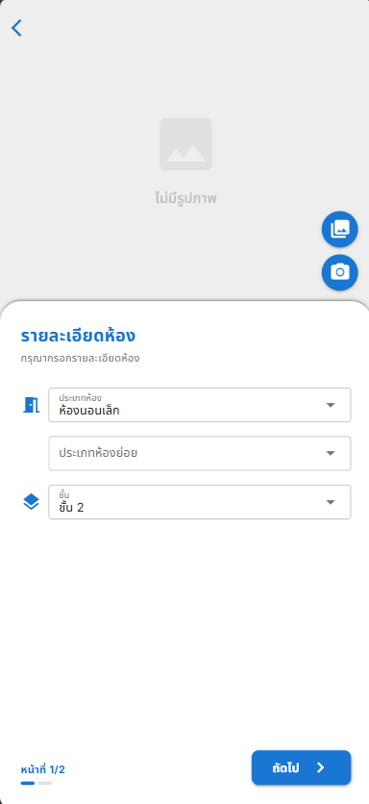
Test Scenario ID | Test Scenario Description | Test Case ID | Test Case Description | Test Step | Pre-Condition | Test Data | Post-Condition | Expected Result | Test Result | Remark | Defect No
TS-HIDS-05-01 | ตรวจสอบการกรอกข้อมูล | TC-HIDS-05-01-01 | ตรวจสอบการเลือกข้อมูล Dropdown "ประเภทห้อง" | 1. ผู้ใช้เปิดหน้าจอ "รายละเอียดห้อง" 2. กดช่อง Dropdown "ประเภทห้อง" 3. เลือกรายการ "ห้องนอนเล็ก" | ผู้ใช้จะต้องเข้าสู่หน้าจอ "รายละเอียดห้อง" | ประเภทห้อง: ห้องนอนใหญ่ | ระบบแสดงรายการให้เลือก และสามารถเลือกข้อมูล "ห้องนอนใหญ่" แสดงผลในช่องได้ถูกต้อง | แสดงรายการให้เลือก และสามารถเลือกข้อมูล "ห้องนอนใหญ่" แสดงผลในช่องได้ถูกต้อง | Pass | - | -
 |  | TC-HIDS-05-01-02 | ตรวจสอบการเลือกข้อมูล Dropdown "ประเภทห้องย่อย" | 1. เลือกประเภทห้องหลักเรียบร้อยแล้ว 2. กดช่อง Dropdown "ประเภทห้องย่อย" 3. เลือกรายการ "ห้องน้ำในห้องนอนใหญ่" | ผู้ใช้จะต้องเลือกข้อมูล "ประเภทห้อง" ก่อน | ประเภทห้องย่อย: ห้องน้ำในห้องนอนใหญ่ | ระบบแสดงลิสต์ตัวเลือกห้องย่อยที่ สัมพันธ์กับประเภทห้องหลัก และแสดงผลข้อมูล "ห้องน้ำในห้องนอนใหญ่" | แสดงลิสต์ตัวเลือกห้องย่อยที่ สัมพันธ์กับประเภทห้องหลัก และแสดงผลข้อมูล "ห้องน้ำในห้องนอนใหญ่" | Pass | - | -
 |  | TC-HIDS-05-01-03 | ตรวจสอบการเลือกข้อมูล Dropdown "ชั้น" | 1. ผู้ใช้เปิดหน้าจอ "รายละเอียดห้อง" 2. กดช่อง Dropdown "ชั้น" 3. เลือกรายการ "ชั้น 2" | ผู้ใช้จะต้องเข้าสู่หน้าจอ "รายละเอียดห้อง" | ชั้น: ชั้น 2 | ระบบแสดงรายการให้เลือก และสามารถเลือกข้อมูล "ชั้น 2" แสดงผลในช่องได้ถูกต้อง | แสดงรายการให้เลือก และสามารถเลือกข้อมูล "ชั้น 2" แสดงผลในช่องได้ถูกต้อง | Pass | - | -
TS-HIDS-05-02 | ตรวจสอบการทำงานของปุ่ม | TC-HIDS-05-02-01 | ตรวจสอบการทำงานของปุ่ม < (ย้อนกลับ) | 1. ผู้ใช้เปิดหน้าจอ "รายละเอียดห้อง" 2. กดปุ่ม < ที่บริเวณมุมซ้ายบน | ผู้ใช้จะต้องเข้าสู่หน้าจอ "รายละเอียดห้อง" | - | ระบบสามารถกลับไปยังหน้าจอ "การตรวจบ้าน" ได้ | สามารถกลับไปยังหน้าจอ "การตรวจบ้าน" ได้ | Pass | - | -
 |  | TC-HIDS-05-02-02 | ตรวจสอบการทำงานของปุ่ม icon "อัลบั้มรูปภาพ" | 1. ผู้ใช้เปิดหน้าจอ "รายละเอียดห้อง" 2. กดปุ่ม icon "อัลบั้มรูปภาพ" | ผู้ใช้จะต้องเข้าสู่หน้าจอ "รายละเอียดห้อง" | - | ระบบสามารถทำงานและเปิดคลังภาพในอุปกรณ์เพื่อให้ผู้ใช้เลือกรูปภาพได้ | สามารถทำงานและเปิดคลังภาพในอุปกรณ์เพื่อให้ผู้ใช้เลือกรูปภาพได้ | Pass | - | -
 |  | TC-HIDS-05-02-03 | ตรวจสอบการทำงานของปุ่ม icon "กล้องถ่ายรูป" | 1. ผู้ใช้เปิดหน้าจอ "รายละเอียดห้อง" 2. กดปุ่ม icon "กล้องถ่ายรูป" | ผู้ใช้จะต้องเข้าสู่หน้าจอ "รายละเอียดห้อง" | - | ระบบสามารถทำงานและเปิดกล้องถ่ายรูปในอุปกรณ์เพื่อให้ผู้ใช้ถ่ายภาพได้ | สามารถทำงานและเปิดกล้องถ่ายรูปในอุปกรณ์เพื่อให้ผู้ใช้ถ่ายภาพได้ | Pass | - | -
 |  | TC-HIDS-05-02-04 | ตรวจสอบการทำงานของปุ่ม "ถัดไป >" | 1. กรอกข้อมูลรายละเอียดห้องครบถ้วน 2. กดปุ่ม "ถัดไป >" | ผู้ใช้จะต้องกรอกข้อมูลบังคับให้ครบถ้วน | - | ระบบสามารถบันทึกข้อมูลและนำทางไปยังหน้าจอ "รายละเอียดงาน" ได้สำเร็จ | สามารถบันทึกข้อมูลและนำทางไปยังหน้าจอ "รายละเอียดงาน" ได้สำเร็จ | Pass | - | -
 |  | TC-HIDS-05-02-05 | ตรวจสอบการทำงานของปุ่ม "ถัดไป >" เมื่อกรอกข้อมูล "ไม่ครบ" | 1. กรอกข้อมูลรายละเอียดห้องครบถ้วน 2. กดปุ่ม "ถัดไป >" | ระบบจะต้องแจ้งเตือน
TS-HIDS-05-03 | ตรวจสอบการแสดงผล | TC-HIDS-05-03-01 | ตรวจสอบการแสดงผลหน้าจอ "รายละเอียดห้อง" | 1. ผู้ใช้เปิดหน้าจอ "รายละเอียดห้อง" 2. สังเกตการแสดงผลของหน้าจอ | ผู้ใช้จะต้องเข้าสู่หน้าจอ "รายละเอียดห้อง" | - | ระบบสามารถแสดงหัวข้อ "รายละเอียดห้อง", รูปภาพ Default "ไม่มีรูปภาพ", ช่อง Dropdown แบบว่างเปล่า ได้ถูกต้อง | สามารถแสดงหัวข้อ "รายละเอียดห้อง", รูปภาพ Default "ไม่มีรูปภาพ", ช่อง Dropdown แบบว่างเปล่า ได้ถูกต้อง | Pass | - | -
 |  | TC-HIDS-05-03-02 | ตรวจสอบการแสดงผลรูปภาพเมื่ออัปโหลดหรือถ่ายภาพสำเร็จ | 1. ทำการเลือกรูปจากอัลบั้ม หรือ ถ่ายภาพ 2. สังเกตการแสดงผลบริเวณกล่องรูปภาพ | ผู้ใช้จะต้องเลือกหรือถ่ายภาพสำเร็จแล้ว 1 รูป | 1 ไฟล์ภาพ | ระบบสามารถแสดงรูปภาพที่ผู้ใช้เลือกมาได้อย่างถูกต้อง ครบถ้วน | สามารถแสดงรูปภาพที่ผู้ใช้เลือกมาได้อย่างถูกต้อง ครบถ้วน | Pass | - | -
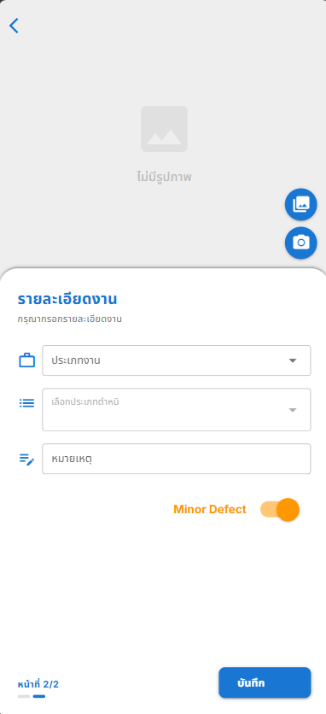
Test Scenario ID | Test Scenario Description | Test Case ID | Test Case Description | Test Step | Pre-Condition | Test Data | Post-Condition | Expected Result | Test Result | Remark | Defect No
TS-HIDS-05-01 | ตรวจสอบการกรอกข้อมูล | TC-HIDS-05-01-04 | ตรวจสอบการเลือกข้อมูล Dropdown "ประเภทงาน" | 1. ผู้ใช้เข้าสู่หน้าจอ "รายละเอียดงาน" 2. กดช่อง Dropdown "ประเภทงาน" 3. เลือกรายการ "พื้น" | ผู้ใช้จะต้องเข้าสู่หน้าจอ "รายละเอียดงาน" | ประเภทงาน: พื้น | ระบบแสดงข้อมูล "พื้น" ในช่องประเภทงานได้ | สามารถแสดงข้อมูล "พื้น" ในช่องประเภทงานได้ | Pass | - | -
 |  | TC-HIDS-05-01-05 | ตรวจสอบการเลือกข้อมูล Dropdown "เลือกประเภทตำหนิ" | 1. ผู้ใช้เข้าสู่หน้าจอ "รายละเอียดงาน" 2. กดช่อง Dropdown "เลือกประเภทตำหนิ" 3. เลือกรายการ "กระเบื้องพื้นแตก" และ "พื้นไม่เรียบ" | ผู้ใช้จะต้องเลือกข้อมูล "ประเภทงาน" ก่อน | กระเบื้องพื้นแตก, พื้นไม่เรียบ | ระบบแสดงข้อมูลประเภทตำหนิที่เลือกในรูปแบบ Tag ได้ | สามารถแสดงข้อมูลประเภทตำหนิที่เลือกในรูปแบบ Tag ได้ | Pass | - | -
 |  | TC-HIDS-05-01-06 | ตรวจสอบการกรอกข้อมูล Text Input "หมายเหตุ" | 1. ผู้ใช้เข้าสู่หน้าจอ "รายละเอียดงาน" 2. กดช่อง Text Input "หมายเหตุ" 3. กรอกข้อความอธิบายเพิ่มเติม "ต้องเปลี่ยนกระเบื้องใหม่" | ผู้ใช้จะต้องเข้าสู่หน้าจอ "รายละเอียดงาน" | หมายเหตุ: ต้องเปลี่ยนกระเบื้องใหม่ | ระบบรับข้อมูลและแสดงข้อความในช่องหมายเหตุได้ | สามารถรับข้อมูลและแสดงข้อความในช่องหมายเหตุได้ | Pass | - | -
TS-HIDS-05-02 | ตรวจสอบการทำงานของปุ่ม | TC-HIDS-05-02-05 | ตรวจสอบการทำงานของปุ่ม < (ย้อนกลับ) | 1. ผู้ใช้เข้าสู่หน้าจอ "รายละเอียดงาน" 2. กดปุ่ม < ที่บริเวณมุมซ้ายบน | ผู้ใช้จะต้องเข้าสู่หน้าจอ "รายละเอียดงาน" | - | ระบบกลับไปยังหน้าจอ "รายละเอียดงาน"ได้ | สามารถกลับไปยังหน้าจอ "รายละเอียดงาน"ได้ | Pass | - | -
 |  | TC-HIDS-05-02-06 | ตรวจสอบการทำงานของปุ่มลบประเภทตำหนิ (Icon X บน Tag) | 1. ผู้ใช้เข้าสู่หน้าจอ "รายละเอียดงาน" 2. เลือกประเภทตำหนิให้แสดงเป็น Tag 3. กดปุ่ม X ที่ Tag ประเภทตำหนิที่เลือกไว้ | ผู้ใช้จะต้องมีข้อมูลประเภทตำหนิที่ถูกเลือกไว้อย่างน้อย 1 รายการ | - | ระบบลบประเภทตำหนิที่เลือกออกจากช่องได้ | สามารถลบประเภทตำหนิที่เลือกออกจากช่องได้ | Pass | - | -
 |  | TC-HIDS-05-02-07 | ตรวจสอบการทำงานของปุ่ม Toggle "Minor/Major Defect" | 1. ผู้ใช้เข้าสู่หน้าจอ "รายละเอียดงาน" 2. กดสวิตช์ Toggle เปิด/ปิด บริเวณเหนือปุ่มบันทึก | ผู้ใช้จะต้องเข้าสู่หน้าจอ "รายละเอียดงาน" | - | ระบบเปลี่ยนสถานะและการแสดงผลระหว่าง Minor Defect และ Major Defect ได้ | สามารถเปลี่ยนสถานะและการแสดงผลระหว่าง Minor Defect และ Major Defect ได้ | Pass | - | -
 |  | TC-HIDS-05-02-08 | ตรวจสอบการทำงานของปุ่ม icon "อัลบั้มรูปภาพ" | 1. ผู้ใช้เข้าสู่หน้าจอ "รายละเอียดงาน" 2. กดปุ่ม icon "อัลบั้มรูปภาพ" | ผู้ใช้จะต้องเข้าสู่หน้าจอ "รายละเอียดงาน" | - | ระบบเปิดหน้าต่างคลังภาพของอุปกรณ์ได้ | สามารถเปิดหน้าต่างคลังภาพของอุปกรณ์ได้ | Pass | - | -
 |  | TC-HIDS-05-02-09 | ตรวจสอบการทำงานของปุ่ม icon "กล้องถ่ายรูป" | 1. ผู้ใช้เข้าสู่หน้าจอ "รายละเอียดงาน" 2. กดปุ่ม icon "กล้องถ่ายรูป" | ผู้ใช้จะต้องเข้าสู่หน้าจอ "รายละเอียดงาน" | - | ระบบเปิดหน้าจอกล้องถ่ายรูปของอุปกรณ์ได้ | สามารถเปิดหน้าจอกล้องถ่ายรูปของอุปกรณ์ได้ | Pass | - | -
 |  | TC-HIDS-05-02-10 | ตรวจสอบการทำงานของปุ่ม "บันทึก" | 1. ผู้ใช้เข้าสู่หน้าจอ "รายละเอียดงาน" 2. อัปโหลดรูปภาพ 1 รูป 3. เลือกประเภทงาน "พื้น" 4. เลือกประเภทตำหนิ "กระเบื้องพื้นแตก" และ "พื้นไม่เรียบ" 5. กรอกหมายเหตุ "ต้องเปลี่ยนกระเบื้องใหม่" 6. กดปุ่ม "บันทึก" | ผู้ใช้จะต้องเข้าสู่หน้าจอ "รายละเอียดงาน" | รูปภาพ 1 รูป, ประเภทงาน: พื้น, ตำหนิ: กระเบื้องพื้นแตก และ พื้นไม่เรียบ, หมายเหตุ: ต้องเปลี่ยนกระเบื้องใหม่ | ระบบบันทึกข้อมูลและนำทางไปยังหน้าจอสรุปผลได้ | สามารถบันทึกข้อมูลและนำทางไปยังหน้าจอสรุปผลได้ | Pass | - | -
TS-HIDS-05-03 | ตรวจสอบการแสดงผล | TC-HIDS-05-03-03 | ตรวจสอบการแสดงผลหน้าจอเริ่มต้น "รายละเอียดงาน" | 1. ผู้ใช้เข้าสู่หน้าจอ "รายละเอียดงาน" 2. สังเกตการแสดงผลของหน้าจอ "รายละเอียดงาน" | ผู้ใช้เข้าสู่หน้าจอ "รายละเอียดงาน" | - | ระบบแสดงหน้าจอ "รายละเอียดงาน" พร้อมองค์ประกอบที่ถูกต้องได้ | ระบบแสดงหน้าจอ "รายละเอียดงาน" พร้อมองค์ประกอบที่ถูกต้องได้ | Pass | - | -
 |  | TC-HIDS-05-03-04 | ตรวจสอบการแสดงผลรูปภาพ | 1. ผู้ใช้เข้าสู่หน้าจอ "รายละเอียดงาน" 2. ทำการเลือกรูปจากอัลบั้ม หรือ ถ่ายภาพ 3. สังเกตการแสดงผลบริเวณกล่องรูปภาพ | ผู้ใช้จะต้องเลือกหรือถ่ายภาพสำเร็จแล้ว 1 รูป | 1 ไฟล์ภาพ | ระบบแสดงรูปภาพที่เลือกแทนที่ไอคอนไม่มีรูปภาพได้ | สามารถแสดงรูปภาพที่เลือกแทนที่ไอคอนไม่มีรูปภาพได้ | Pass | - | -

Project Name | Home Inspection and Development System
Module Name | FN-HIDS-06 การสรุปรายงาน
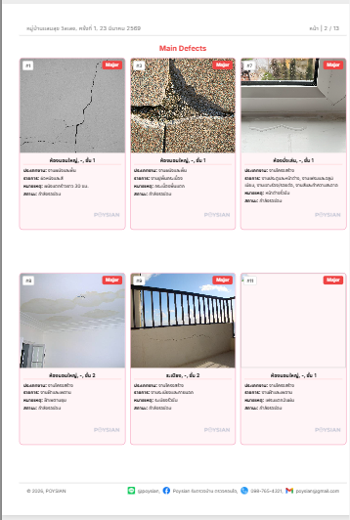 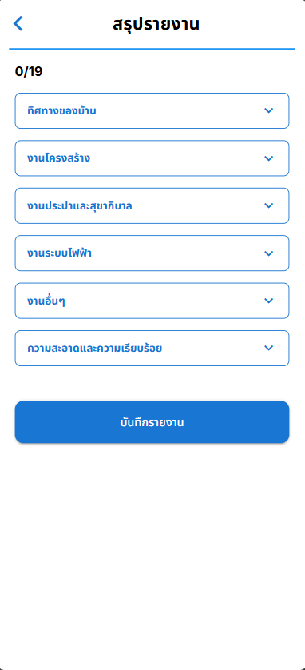
Test Scenario ID | Test Scenario Description | Test Case ID | Test Case Description | Test Step | Pre-Condition | Test Data | Post-Condition | Expected Result | Test Result | Remark | Defect No
TS-HIDS-06-01 | ตรวจสอบการกรอกข้อมูล | TC-HIDS-06-01-01 | ตรวจสอบการกรอกข้อมูลหัวข้อ "ทิศทางของบ้าน" | 1. ผู้ใช้เข้าสู่หน้าจอ "สรุปรายงาน" 2. กดขยายหัวข้อ "ทิศทางของบ้าน" 3. เลือกทิศทาง "ตะวันตก" 4. กรอกหมายเหตุเพิ่มเติม "รับลมดี" | หน้าจอขยายหัวข้อ "ทิศทางของบ้าน" แล้ว | ทิศ: ตะวันตก, หมายเหตุ: รับลมดี | ระบบบันทึกการเลือกทิศตะวันตกและข้อความหมายเหตุเพิ่มเติมได้ | สามารถบันทึกการเลือกทิศตะวันตกและข้อความหมายเหตุเพิ่มเติมได้ | Pass | - | -
 |  | TC-HIDS-06-01-02 | ตรวจสอบการกรอกข้อมูลหัวข้อ "งานโครงสร้าง" (ครบทุกรายการย่อย) | 1. ผู้ใช้เข้าสู่หน้าจอ "สรุปรายงาน" 2. กดขยายหัวข้อ "งานโครงสร้าง" 3. เลือกรายละเอียดตาม Test Data สำหรับ โครงสร้างของบ้าน, ลานซักล้าง, ฐานราก, โครงสร้างของหลังคา, บันได/ราวบันได | หน้าจอขยายหัวข้อ "งานโครงสร้าง" แล้ว | โครงสร้างบ้าน: ผนังก่ออิฐฉาบปูน, ลานซักล้าง: ไม่พบปัญหา, ฐานราก: ไม่พบปัญหา, หลังคา: ติดตั้งเรียบร้อย, รูปแบบ: แผ่นสะท้อน, โครงหลังคา, บันได: พบปัญหา | ระบบบันทึกการเลือกและข้อมูลสรุปสำหรับทุกรายการย่อยในงานโครงสร้างได้ | สามารถบันทึกการเลือกและข้อมูลสรุปสำหรับทุกรายการย่อยในงานโครงสร้างได้ | Pass | - | -
 |  | TC-HIDS-06-01-03 | ตรวจสอบการกรอกข้อมูลหัวข้อ "งานประปาและสุขาภิบาล" (ครบทุกรายการย่อย) | 1. ผู้ใช้เข้าสู่หน้าจอ "สรุปรายงาน" 2. กดขยายหัวข้อ "งานประปาและสุขาภิบาล" 3. เลือกรายละเอียดตาม Test Data สำหรับ มิเตอร์ประปา, งานระบบประปา, งานสุขาภิบาล, ตรวจสอบสโลปห้องน้ำ, ตรวจสอบการรั่วซึม | หน้าจอขยายหัวข้อ "งานประปาและสุขาภิบาล" แล้ว | มิเตอร์: ติดตั้งเรียบร้อย, ระบบประปา: ติดตั้งเรียบร้อย, ไม่พบปัญหา, สุขาภิบาล: ติดตั้งเรียบร้อย, พบปัญหา, สโลป: ไม่พบปัญหาน้ำขัง, รั่วซึม: พบปัญหา | ระบบบันทึกการเลือกและข้อมูลสรุปสำหรับทุกรายการย่อยในงานประปาได้ | สามารถบันทึกการเลือกและข้อมูลสรุปสำหรับทุกรายการย่อยในงานประปาได้ | Pass | - | -
 |  | TC-HIDS-06-01-04 | ตรวจสอบการกรอกข้อมูลหัวข้อ "งานระบบไฟฟ้า" (ครบทุกรายการย่อย) | 1. ผู้ใช้เข้าสู่หน้าจอ "สรุปรายงาน" 2. กดขยายหัวข้อ "งานระบบไฟฟ้า" 3. เลือกรายละเอียดตาม Test Data สำหรับ มิเตอร์ไฟฟ้า, ปลั๊ก/สวิตช์, เครื่องป้องกันไฟรั่ว, พื้นที่ควบคุมเบรกเกอร์, เครื่องปั๊มน้ำ | หน้าจอขยายหัวข้อ "งานระบบไฟฟ้า" แล้ว | มิเตอร์: 3 Pole, 150 แอมป์, ติดตั้งเรียบร้อย, ปลั๊ก: ตรวจสอบครบ, ไม่พบปัญหา, ป้องกันไฟรั่ว: ตรวจสอบครบ, ไม่พบปัญหา, ควบคุมเบรกเกอร์: ติดตั้งเรียบร้อย, ปั๊มน้ำ: ยังไม่ได้ติดตั้ง | ระบบบันทึกการเลือกและข้อมูลสรุปสำหรับทุกรายการย่อยในงานไฟฟ้าได้ | สามารถบันทึกการเลือกและข้อมูลสรุปสำหรับทุกรายการย่อยในงานไฟฟ้าได้ | Pass | - | -
 |  | TC-HIDS-06-01-05 | ตรวจสอบการกรอกข้อมูลหัวข้อ "งานอื่นๆ" (ครบทุกรายการย่อย) | 1. ผู้ใช้เข้าสู่หน้าจอ "สรุปรายงาน" 2. กดขยายหัวข้อ "งานอื่นๆ" 3. เลือกรายละเอียดตาม Test Data สำหรับ ระบบป้องกันปลวก, ระบบรักษาความปลอดภัย | หน้าจอขยายหัวข้อ "งานอื่นๆ" แล้ว | ป้องกันปลวก: ยังไม่ได้ติดตั้ง, รักษาความปลอดภัย: ติดตั้งเรียบร้อย | ระบบบันทึกการเลือกและข้อมูลสรุปสำหรับรายการย่อยในงานอื่นๆ ได้ | สามารถบันทึกการเลือกและข้อมูลสรุปสำหรับรายการย่อยในงานอื่นๆ ได้ | Pass | - | -
 |  | TC-HIDS-06-01-06 | ตรวจสอบการกรอกข้อมูลหัวข้อ "ความสะอาดและความเรียบร้อย" | 1. ผู้ใช้เข้าสู่หน้าจอ "สรุปรายงาน" 2. กดขยายหัวข้อ "ความสะอาดและความเรียบร้อย" 3. เลือกความพร้อม "ยังไม่พร้อมเข้าอยู่อาศัย" | หน้าจอขยายหัวข้อ "ความสะอาดและความเรียบร้อย" แล้ว | การเข้าอยู่: ยังไม่พร้อมเข้าอยู่อาศัย | ระบบบันทึกการเลือกและความพร้อมเข้าอยู่อาศัยได้ | สามารถบันทึกการเลือกและความพร้อมเข้าอยู่อาศัยได้ | Pass | - | -
TS-HIDS-06-02 | ตรวจสอบการทำงานของปุ่ม | TC-HIDS-06-02-01 | ตรวจสอบการทำงานของปุ่มไอคอน < (ย้อนกลับ) | 1. ผู้ใช้เข้าสู่หน้าจอ "สรุปรายงาน" 2. กดปุ่มไอคอน < ที่บริเวณมุมซ้ายบน | ผู้ใช้จะต้องเข้าสู่หน้าจอ "สรุปรายงาน" |  | ระบบกลับไปยังหน้าจอก่อนหน้าได้ | สามารถกลับไปยังหน้าจอก่อนหน้าได้ | Pass | - | -
 |  | TC-HIDS-06-02-02 | ตรวจสอบการทำงานของการขยายรายการ (Expand) | 1. ผู้ใช้เข้าสู่หน้าจอ "สรุปรายงาน" 2. กดปุ่มไอคอนขยาย (ลูกศรลง) ของหัวข้อ เช่น "งานโครงสร้าง" | ผู้ใช้จะต้องเข้าสู่หน้าจอ "สรุปรายงาน" |  | ระบบขยายและแสดงรายละเอียดของหัวข้อ "งานโครงสร้าง" ได้ | สามารถขยายและแสดงรายละเอียดของหัวข้อ "งานโครงสร้าง" ได้ | Pass | - | -
 |  | TC-HIDS-06-02-03 | ตรวจสอบการทำงานของการยุบรายการ (Collapse) | 1. ผู้ใช้เข้าสู่หน้าจอ "สรุปรายงาน" 2. กดขยายรายการหัวข้อ "งานโครงสร้าง" 3. กดปุ่มไอคอนยุบ (ลูกศรขึ้น) ของหัวข้อ "งานโครงสร้าง" | หัวข้อ "งานโครงสร้าง" ต้องถูกขยายอยู่ |  | ระบบยุบและซ่อนรายละเอียดของหัวข้อ "งานโครงสร้าง" ได้ | สามารถยุบและซ่อนรายละเอียดของหัวข้อ "งานโครงสร้าง" ได้ | Pass | - | -
 |  | TC-HIDS-06-02-04 | ตรวจสอบการทำงานของปุ่ม "บันทึกรายงาน" | 1. ผู้ใช้เข้าสู่หน้าจอ "สรุปรายงาน" 2. กรอกข้อมูลรายละเอียดสรุปงานให้ครบถ้วนทั้ง 19 รายการ ดังนี้: - ทิศทางของบ้าน: ทิศตะวันตก - โครงสร้างของบ้าน: ผนังก่ออิฐฉาบปูน, ไม่พบปัญหา - ลานซักล้าง: ไม่พบปัญหา - ฐานราก: ไม่พบปัญหาการทรุดตัว - โครงสร้างหลังคา: ติดตั้งเรียบร้อย, โครงหลังคาสำเร็จรูป - บันได: ไม่พบปัญหา - มิเตอร์ประปา: ติดตั้งเรียบร้อย - ระบบประปา: ติดตั้งเรียบร้อย, ไม่พบปัญหา - สุขาภิบาล: ติดตั้งเรียบร้อย, ไม่พบปัญหา - สโลปห้องน้ำ: ไม่พบปัญหาน้ำขัง - รั่วซึมห้องน้ำ: ไม่พบปัญหาการรั่วซึม - มิเตอร์ไฟฟ้า: 3 Pole, 150 แอมป์, ติดตั้งเรียบร้อย - ปลั๊ก/สวิตซ์: ตรวจสอบครบทุกจุด, ไม่พบปัญหา - ป้องกันไฟรั่ว: ตรวจสอบครบทุกจุด, ไม่พบปัญหา - พื้นที่เบรกเกอร์: ติดตั้งเรียบร้อย - ปั๊มน้ำ: ติดตั้งเรียบร้อย - ป้องกันปลวก: ติดตั้งเรียบร้อย - รักษาความปลอดภัย: ติดตั้งเรียบร้อย - ความสะอาดฯ: พร้อมเข้าอยู่อาศัย 3. ตรวจสอบหน้าจอแสดงตัวนับเป็น 19/19 4. กดปุ่ม "บันทึกรายงาน" | ผู้ใช้จะต้องกรอกข้อมูลสรุปบังคับให้ครบถ้วน | - ทิศทางของบ้าน: ทิศตะวันตก - โครงสร้างของบ้าน: ผนังก่ออิฐฉาบปูน, ไม่พบปัญหา - ลานซักล้าง: ไม่พบปัญหา - ฐานราก: ไม่พบปัญหาการทรุดตัว - โครงสร้างหลังคา: ติดตั้งเรียบร้อย, โครงหลังคาสำเร็จรูป - บันได: ไม่พบปัญหา - มิเตอร์ประปา: ติดตั้งเรียบร้อย - ระบบประปา: ติดตั้งเรียบร้อย, ไม่พบปัญหา - สุขาภิบาล: ติดตั้งเรียบร้อย, ไม่พบปัญหา - สโลปห้องน้ำ: ไม่พบปัญหาน้ำขัง - รั่วซึมห้องน้ำ: ไม่พบปัญหาการรั่วซึม - มิเตอร์ไฟฟ้า: 3 Pole, 150 แอมป์, ติดตั้งเรียบร้อย - ปลั๊ก/สวิตซ์: ตรวจสอบครบทุกจุด, ไม่พบปัญหา - ป้องกันไฟรั่ว: ตรวจสอบครบทุกจุด, ไม่พบปัญหา - พื้นที่เบรกเกอร์: ติดตั้งเรียบร้อย - ปั๊มน้ำ: ติดตั้งเรียบร้อย - ป้องกันปลวก: ติดตั้งเรียบร้อย - รักษาความปลอดภัย: ติดตั้งเรียบร้อย - ความสะอาดฯ: พร้อมเข้าอยู่อาศัย | ระบบบันทึกข้อมูลรายงานสรุปทั้งหมดและแสดงผลสำเร็จได้ | สามารถบันทึกข้อมูลรายงานสรุปทั้งหมดและแสดงผลสำเร็จได้ | Pass | - | -
TS-HIDS-06-03 | ตรวจสอบการแสดงผล | TC-HIDS-06-03-01 | ตรวจสอบการแสดงผลหน้าจอเริ่มต้น "สรุปรายงาน" (ก่อนขยายรายการ) | 1. ผู้ใช้เข้าสู่หน้าจอ "สรุปรายงาน" 2. สังเกตการแสดงผลหน้าจอ | ผู้ใช้ต้องทำรายการตรวจบ้านเสร็จสิ้นและเข้าสู่หน้าสรุป |  | ระบบแสดงผลหน้าจอสรุปรายงาน พร้อมรายการหลัก 6 รายการ (ทิศทางของบ้าน, งานโครงสร้าง, ฯลฯ) ตัวนับ (เช่น 0/19) และปุ่มบันทึกรายงานได้ | สามารถแสดงผลหน้าจอสรุปรายงาน พร้อมรายการหลัก 6 รายการ (ทิศทางของบ้าน, งานโครงสร้าง, ฯลฯ) ตัวนับ (เช่น 0/19) และปุ่มบันทึกรายงานได้ | Pass | - | -

Project Name | Home Inspection and Development System
Module Name | ตัวอย่างรายงาน PDF
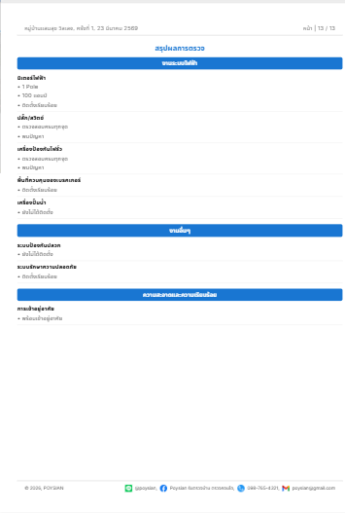 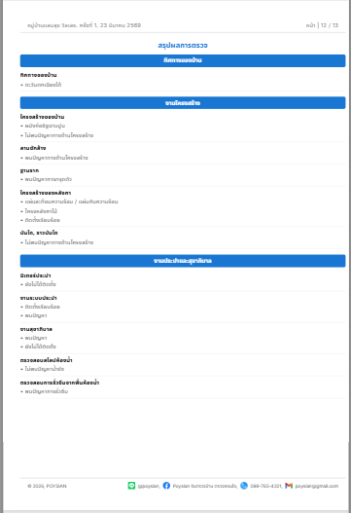 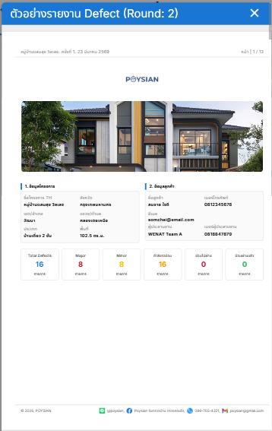
Test Scenario ID | Test Scenario Description | Test Case ID | Test Case Description | Test Step | Pre-Condition | Test Data | Post-Condition | Expected Result | Test Result | Remark | Defect No
TS-HIDS-07-01 | การตรวจสอบหน้าสรุปรายงาน Defect | TC-HIDS-07-01-01 | ตรวจสอบการสรุปยอด Defect | 1. ดูที่ตารางสรุปผล (Total Defects) | ผู้ใช้จะต้องเข้าสู่หน้าแสดงตัวอย่าง PDF | Major (8) Minor (8) | ตัวเลข Major (8) + Minor (8) ต้องรวมกันได้ 16 และสถานะ "กำลังซ่อมแซม" ต้องขึ้น 16 | ตัวเลข Major (8) + Minor (8) ต้องรวมกันได้ 16 และสถานะ "กำลังซ่อมแซม" ต้องขึ้น 16 | Pass | - | -
 |  | TC-HIDS-07-01-02 | ตรวจสอบข้อมูลผู้ประสานงาน | 1. ดูที่หัวข้อ "ข้อมูลลูกค้า" | ผู้ใช้จะต้องเข้าสู่หน้าแสดงตัวอย่าง PDF | "WENAT Team A" | ต้องแสดงชื่อทีมผู้ตรวจ (WENAT Team A) และเบอร์ติดต่อผู้ประสานงานถูกต้อง | ต้องแสดงชื่อทีมผู้ตรวจ (WENAT Team A) และเบอร์ติดต่อผู้ประสานงานถูกต้อง | Pass | - | -
 |  | TC-HIDS-07-01-03 | ตรวจสอบที่อยู่และพื้นที่บ้าน | 1. สังเกตหัวข้อ "ข้อมูลโครงการ" | ผู้ใช้จะต้องเข้าสู่หน้าแสดงตัวอย่าง PDF | "หมู่บ้านแสนสุข วิลเลจ เลขที่ 123 ถ.สุขุมวิท 11 ต.คลองเตยเหนือ อ.วัฒนา จ.กรุงเทพมหานคร 10110" | ชื่อโครงการ, จังหวัด, และพื้นที่ ต้องแสดงผลถูกต้อง | ชื่อโครงการ, จังหวัด, และพื้นที่ ต้องแสดงผลถูกต้อง | Pass | - | -
TS-HIDS-07-02 | การตรวจสอบรายการ Defect | TC-HIDS-07-02-01 | ตรวจสอบลำดับและรหัส (#) | 1. ไล่ดูเลขลำดับในหน้า Main Defects | ผู้ใช้จะต้องเข้าสู่หน้าแสดงตัวอย่าง PDF | - | รหัสต้องเรียงลำดับถูก (เช่น #1, #3, #7...) และไม่มีเลขซ้ำในหน้าเดียวกัน | รหัสต้องเรียงลำดับถูก (เช่น #1, #3, #7...) และไม่มีเลขซ้ำในหน้าเดียวกัน | Pass | - | -
 |  | TC-HIDS-07-02-02 | ตรวจสอบป้ายกำกับความรุนแรง | 1. สังเกต Badge มุมขวาบนของรูป | ผู้ใช้จะต้องเข้าสู่หน้าแสดงตัวอย่าง PDF | "Major" (สีแดง) ส่วนทั่วไปขึ้น "Minor" (สีส้ม) | Defect ที่ร้ายแรงต้องขึ้นป้าย "Major" (สีแดง) ส่วนทั่วไปขึ้น "Minor" (สีส้ม) | Defect ที่ร้ายแรงต้องขึ้นป้าย "Major" (สีแดง) ส่วนทั่วไปขึ้น "Minor" (สีส้ม) | Pass | - | -
 |  | TC-HIDS-07-02-03 | ตรวจสอบคุณภาพรูปภาพ | 1. สังเกตภาพถ่ายความเสียหายใน PDF | ผู้ใช้จะต้องเข้าสู่หน้าแสดงตัวอย่าง PDF | - | รูปต้องไม่ยืด/หด (Aspect Ratio ปกติ) และเห็นรายละเอียดความเสียหายชัดเจน | รูปต้องไม่ยืด/หด (Aspect Ratio ปกติ) และเห็นรายละเอียดความเสียหายชัดเจน | Pass | - | -
TS-HIDS-07-03 | การตรวจสอบรายงานสรุปผลการตรวจตามหมวดหมู่ | TC-HIDS-07-03-01 | ตรวจสอบการจัดกลุ่มหมวดหมู่ | 1. ไล่ดูแถบสีน้ำเงิน (เช่น งานโครงสร้าง, งานไฟฟ้า) | ผู้ใช้จะต้องเข้าสู่หน้าแสดงตัวอย่าง PDF | - | หัวข้อหมวดหมู่ต้องเด่นชัด และรายการข้างล่างต้องตรงกับหมวดหมู่นั้นๆ | หัวข้อหมวดหมู่เด่นชัด และรายการข้างล่างต้องตรงกับหมวดหมู่นั้นๆ | Pass | - | -
 |  | TC-HIDS-07-03-02 | ตรวจสอบสัญลักษณ์หน้าข้อ (Bullet) | 1. สังเกตสัญลักษณ์หน้าข้อความ | ผู้ใช้จะต้องเข้าสู่หน้าแสดงตัวอย่าง PDF | - | รายการที่มีปัญหาต้องมีเครื่องหมายแสดงให้เห็นชัดเจน แยกจากข้อที่ปกติ | รายการที่มีปัญหาต้องมีเครื่องหมายแสดงให้เห็นชัดเจน แยกจากข้อที่ปกติ | Pass | - | -
 |  | TC-HIDS-07-03-03 | ตรวจสอบข้อมูล "งานอื่นๆ" | 1. ดูหน้าสุดท้าย หมวดงานอื่นๆ/ความสะอาด | ผู้ใช้จะต้องเข้าสู่หน้าแสดงตัวอย่าง PDF | - | ต้องแสดงผลการตรวจความเรียบร้อยก่อนส่งมอบ (เช่น พร้อมเข้าอยู่อาศัย) | ต้องแสดงผลการตรวจความเรียบร้อยก่อนส่งมอบ (เช่น พร้อมเข้าอยู่อาศัย) | Pass | - | -
TS-HIDS-07-04 | การตรวจส่วนโครงสร้างไฟล์ | TC-HIDS-07-04-01 | ตรวจสอบเลขหน้า (Pagination) | 1. สังเกตมุมขวาบนของทุกหน้า | ผู้ใช้จะต้องเข้าสู่หน้าแสดงตัวอย่าง PDF | - | หน้าจอ Preview ต้องปิดลง และกลับสู่หน้าข้อมูลการตรวจบ้านทันที | หน้าจอ Preview ต้องปิดลง และกลับสู่หน้าข้อมูลการตรวจบ้านทันที | Pass | - | -
 |  | TC-HIDS-07-04-02 | ตรวจสอบ Footer ข้อมูลบริษัท | 1. สังเกตส่วนท้ายของทุกหน้า | ผู้ใช้จะต้องเข้าสู่หน้าแสดงตัวอย่าง PDF | - | ต้องมี Logo, ลิงก์ Social Media และ Email ครบถ้วนและไม่ทับซ้อนกับเนื้อหา | ต้องมี Logo, ลิงก์ Social Media และ Email ครบถ้วนและไม่ทับซ้อนกับเนื้อหา | Pass | - | -

Project Name | Home Inspection and Development System
Module Name | ปริ้นPDF
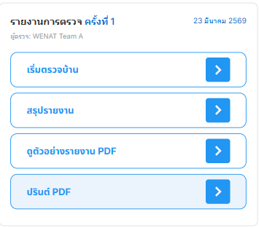 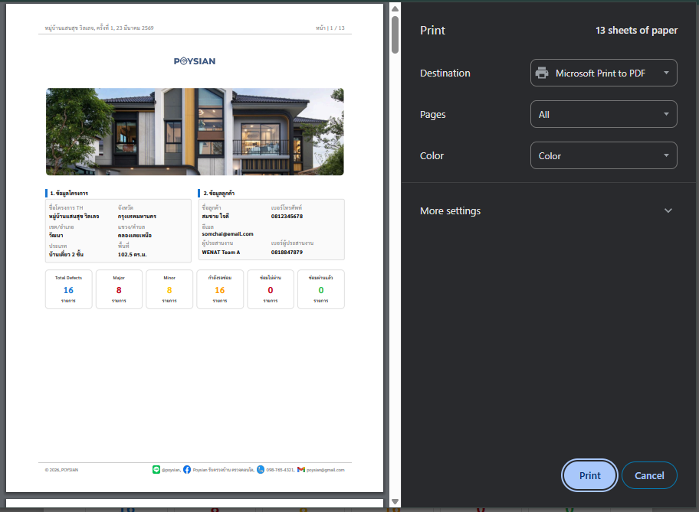 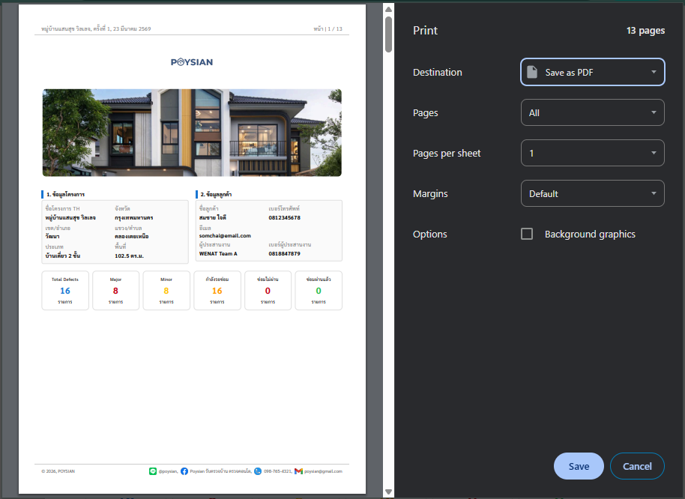
Test Scenario ID | Test Scenario Description | Test Case ID | Test Case Description | Test Step | Pre-Condition | Test Data | Post-Condition | Expected Result | Test Result | Remark | Defect No
TS-HIDS-08-01 | การเรียกใช้งานคำสั่งพิมพ์ | TC-HIDS-08-01-01 | ตรวจสอบการเปิดหน้า Print Dialog | 1. กดปุ่ม "ปริ้นต์ PDF" | 1. อนุญาต Pop-up บนเบราว์เซอร์ 2. มีข้อมูลงานตรวจในระบบ | - | เปิด Tab ใหม่และแสดงหน้าต่างสั่งพิมพ์อัตโนมัติ | เปิด Tab ใหม่และแสดงหน้าต่างสั่งพิมพ์อัตโนมัติ | Pass | - | -
 |  | TC-HIDS-08-01-02 | ตรวจสอบความถูกต้องของ Header/Footer | 1. สังเกตส่วนหัวและท้ายกระดาษในหน้า Preview | 1. อนุญาต Pop-up บนเบราว์เซอร์ 2. มีข้อมูลงานตรวจในระบบ | - | โลโก้บริษัทและข้อมูลติดต่อต้องแสดงผลชัดเจนและครบถ้วนทุกหน้า | โลโก้บริษัทและข้อมูลติดต่อต้องแสดงผลชัดเจนและครบถ้วนทุกหน้า | Pass | - | -
TS-HIDS-08-02 | ความถูกต้องของเนื้อหาในหน้า Preview | TC-HIDS-08-02-01 | ตรวจสอบจำนวนหน้าของรายงาน | 1. สังเกตตัวเลข "Total Sheets" ในหน้า Preview | 1. บันทึกรูปภาพและข้อมูลครบ | - | จำนวนหน้าต้องแสดงผลตรงตามจริง (13 หน้า) | จำนวนหน้าต้องแสดงผลตรงตามจริง (13 หน้า) | Pass | - | -
 |  | TC-HIDS-08-02-02 | ตรวจสอบการตัดหน้า (Page Break) | 1. เลื่อนตรวจสอบรอยต่อระหว่างหน้าใน Preview | 1. บันทึกรูปภาพและข้อมูลครบ | - | รูปภาพและข้อความต้องไม่ถูกตัดขาดครึ่งหรือเหลื่อมล้ำกันระหว่างหน้า | รูปภาพและข้อความต้องไม่ถูกตัดขาดครึ่งหรือเหลื่อมล้ำกันระหว่างหน้า | Pass | - | -
TS-HIDS-08-03 | การบันทึกเป็นไฟล์ PDF | TC-HIDS-07-08-01 | ตรวจสอบการบันทึกไฟล์ลงเครื่อง | 1. เลือก "Save as PDF" 2. กดปุ่ม Print/Save | เครื่องที่ใช้ทดสอบต้องมี พื้นที่ว่าง (Storage) เพียงพอสำหรับบันทึกไฟล์ PDF | - | ระบบต้องเด้งหน้าต่างให้เลือกที่เก็บไฟล์และบันทึกไฟล์ได้สำเร็จ | ระบบต้องเด้งหน้าต่างให้เลือกที่เก็บไฟล์และบันทึกไฟล์ได้สำเร็จ | Pass | - | -
TS-HIDS-08-04 | การยกเลิกและจัดการ Tab | TC-HIDS-07-08-01 | ตรวจสอบการจัดการ Tab เมื่อยกเลิก | 1. กดปุ่ม "Cancel" ในหน้าสั่งพิมพ์ | ผู้ใช้จะต้องเข้าสู่หน้าแสดงตัวอย่าง PDF | - | ระบบต้องอนุญาตให้ปิด Tab หน้าขาว (about:blank) เพื่อกลับสู่หน้าแอปฯ หลัก | ระบบต้องอนุญาตให้ปิด Tab หน้าขาว (about:blank) เพื่อกลับสู่หน้าแอปฯ หลัก | Fail | ยังไม่ปิดหน้า Tab | -
 |  | TC-HIDS-07-08-02 | ตรวจสอบการคืนค่าหน้าจอหลัก | 1. ปิดหน้าสั่งพิมพ์ 2. ให้สังเกตหน้าจอเดิม | ผู้ใช้จะต้องเข้าสู่หน้าแสดงตัวอย่าง PDF | - | หน้าจอแอปฯ หลักต้องไม่ค้าง (Hang) และยังใช้งานส่วนอื่นๆ ต่อได้ทันที | หน้าจอแอปฯ หลักต้องไม่ค้าง (Hang) และยังใช้งานส่วนอื่นๆ ต่อได้ทันที | Fail | ยังไม่ปิดหน้า Tab ต้องกดปิดเอง | -

